使用说明
档案名称 | 模板 |  |  |  | 提交时间 |  | 2014-08-28

check !!
check !!
check !!
check !!
check !!
check !!
check !!
check !!
check !!
check !!
check !!
check !!
check !!
check !!
check !!
check !!
check !!
check !!
check !!
check !!
检索表：填写id、称呼与优先级，下面三行记录工作进度。
点击 在角色间快速跳转。
index
id | 100
称呼 | 阿鲁卡多
优先级 | 高
check !!
策划需求 | 已完成
back
主美审核 | 未通过
美术工作 | 未完成

动作ID、动作名称与分类。将角色动作、特效等列出，作为美工的工作单元。
对于动作特效的文字描述。直观告知美工效果。
美术工作的进度记录。
back
角色信息部分。策划用简单文字为角色描摹大致的设计思路。
id | 100 |  | 名称 |  | 阿鲁卡多 |  |  |  | 参考图 | 动作
 |  |  |  |  |  |  |  |  | 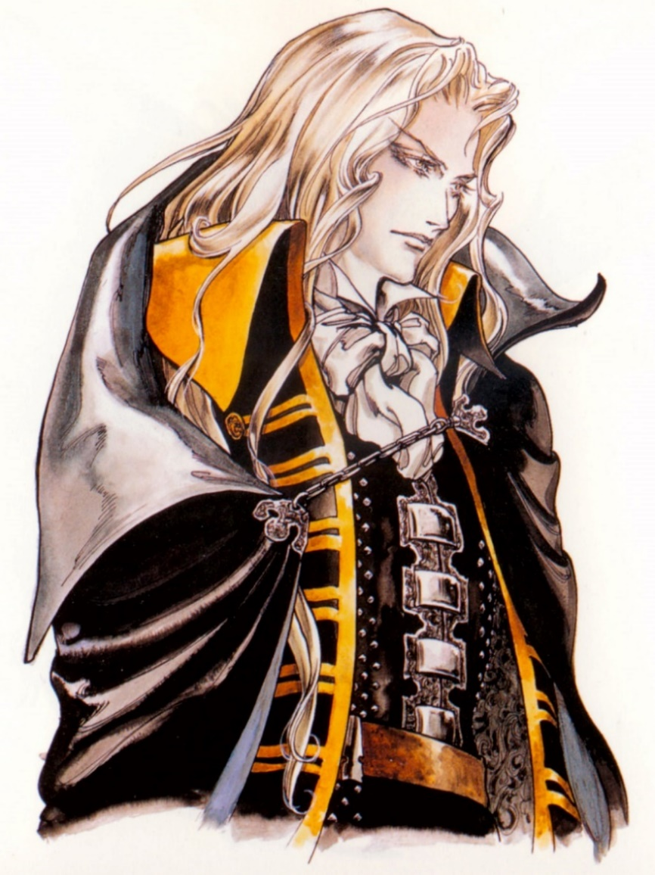 | 动作id | 动作名称 | 动作类型 | 动作/特效描述 | 动画文件名 | 动画帧数 | 开始工作时间 | 预计完成时间 | 实际完成时间
 |  |  |  |  |  |  |  |  |  | idle | 站立 | 动作
优先级 | 攻击属性 | 攻击距离 |  | 性别 |  | 年龄 |  | 正或邪 |  | walk | 移动 | 动作
高 | 物理系 | 近战 |  | 男 |  | 青年 |  | 中性的 |  | attacked | 被击打 | 动作
 |  |  |  |  |  |  |  |  |  | die | 死亡 | 动作
身高 | 体态 | 气质 |  |  |  |  |  |  |  | spell | 引导 | 动作
中等 | 男性瘦削 | 白色长发的苍白男子，有吸血鬼的气质。 |  |  |  |  |  |  |  | attack | 普通攻击 | 动作
 |  |  |  |  |  |  |  |  |  | skillAttack1 | 必杀技1 | 动作
 |  |  |  |  |  |  |  |  |  | skillAttack2 | 必杀技2 | 动作
角色描述 |  |  |  |  |  |  |  |  |  | skillAttack2 | 必杀技2 | 动作
本名为：爱德里安·法伦海特·泰派斯(ADRIAN·FAHRENHEIT·TEPES) 。吸血鬼德库拉伯爵（COUNT DRACULA）与人类女子所生的混血吸血鬼。 |  |  |  |  |  |  |  |  |  | skillAttack3 | 必杀技3 | 动作
 |  |  |  |  |  |  |  |  |  | win | 胜利 | 动作

武器 |  | 移动 |  |  |  | 普通攻击 |  |  |  | blast1 | 必杀技1 | 特效 |  | blast1
可选。 |  | 步行、变成蝙蝠飞行。 |  |  |  | 武器攻击。 |  |  |  | blast2 | 必杀技2 | 特效 |  | blast2
 |  |  |  |  |  |  |  |  |  | blast3 | 必杀技3 | 特效 |  | blast3
 |  |  |  |  |  |  |  |  |  | blast4 | 必杀技4 | 特效 |  | blast4
 |  |  |  |  |  |  |  |  |  | blast5 | 必杀技5 | 特效 |  | blast5

技能
ヘルファイア 地狱火： ↑↓ ↘ →+攻击 追加入力↑为大火球↓为取消攻击 MP 15 父亲的特技，亚空间传送后放出地狱之火 。 |  | ダークメタモルフォーゼ 嗜血 ← ↖ ↑ ↗ →+攻击 MP 10 吸血（将溅在身上的血化为体力） 。 |  |  |  | ソウルスチール 吸星大法 ← → ↘ ↓ ↙← →+攻击 MP 50 全屏攻击，并将伤害转为体力 。

1 |  | 2 |  |  |  | 3

特效命名
bo_purple_small |  |  | 红色字体为公用特效， 黑色字体为角色专有特效。 |  | zixia_sword3

特效前缀：类型
特效后缀2：大小
特效前缀：角色
特效后缀：名称
特效后缀1：颜色

公用特效前缀 | 名称 | 大小 | 不同颜色 | 说明
bo | 光波 | 有 | 有 | 带有尾迹的冲击波，参考各种波动拳、光波类型的技能。
laser | 激光 | 有 | 有 | 激光，类似冲击波但形状为长条形，有击穿后继续飞行的效果。
blast | 爆炸 | 有 | 有 | 常规爆炸，炸裂开的火焰效果。
nova | 新星 | 无 | 有 | 新星，范围效果，地面的椭圆形半透明区域。不同系法术对应不同颜色，并有特效（毒系-冒泡、冰系-冒寒气等）
thunder | 落雷 | 有 | 有 | 空中直线劈向角色的闪电。闪电小时候地面有裂开和冒烟等特效。
spring | 喷泉 | 有 | 有 | 从角色脚下喷出的泉水、光柱等。
bladewave | 刀波 | 有 | 有 | 镰刀或新月形的光波，前进中带有地裂的效果。
pike | 投掷长矛 | 有 | 有 | 平直抛物线轨迹的飞行道具，有长矛的外形。
bubble | 气泡 | 有 | 有 | 圆形气泡，将目标角色罩在泡内。
blackhole | 黑洞 | 有 | 有 | 黑色圆形，周围有静电效果。

14.19.26 首批四个角色
档案名称 | 首批四个角色 |  |  |  | 提交时间 |  | 2014-10-15

check !!
check !!
index
id | 999 | 124 |  | 125 |  | 120
称呼 | 男主角 | 哪吒 |  | 小龙女 |  | 瘸狐狸
优先级 | 高 | 高 |  | 高 |  | 高
策划需求 | 已完成 | 已完成 |  | 已完成 |  | 已完成
主美审核 | 未通过 | 未通过 |  | 未通过 |  | 未通过
美术工作 | 未完成 | 未完成 |  | 未完成 |  | 未完成

back
id | 999 |  | 名称 |  | 男主角 |  |  |  | 参考图 |  | 动作
 |  |  |  |  |  |  |  |  | 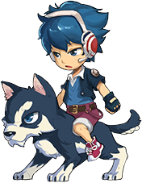 |  | 动作id | 动作名称 | 动作类型 | 动作/特效描述 | 动画文件名 | 动画帧数 |  | 开始工作时间 |  | 预计完成时间 |  | 实际完成时间
 |  |  |  |  |  |  |  |  |  |  | idle | 站立 | 动作 | 无特殊需求 | boy
优先级 | 攻击属性 | 攻击距离 |  | 性别 |  | 年龄 |  | 正或邪 |  |  | walk | 移动 | 动作 | 骑狗前进
高 | 物理系 | 远程 |  | 男 |  | 少年 |  | 纯洁的 |  |  | attacked | 被击打 | 动作 | 无特殊需求
 |  |  |  |  |  |  |  |  |  |  | die | 死亡 | 动作 | 无特殊需求
身高 | 体态 | 气质 |  |  |  |  |  |  |  |  | spell | 引导 | 动作 | 勒起缰绳，人高举球棒，人和狗作凶猛状，准备冲锋姿势。
中等 | 男性一般 |  |  |  |  |  |  |  |  |  | attack | 普通攻击 | 动作
 |  |  |  |  |  |  |  |  |  |  | skillAttack1 | 必杀技1 | 动作
 |  |  |  |  |  |  |  |  |  |  | skillAttack2 | 必杀技2 | 动作
角色描述 |  |  |  |  |  |  |  |  |  |  | skillAttack3 | 必杀技3 | 动作
骑狗的球棒少男。技能动作和棒球有关。 |  |  |  |  |  |  |  |  |  |  | win | 胜利 | 动作 | 举起球棒，勒狗缰绳。作拿破仑姿势欢呼。

武器 |  | 移动 |  |  |  | 普通攻击
武器为一个垒球棒。一手持球棒，另一手空手。攻击时用空手丢出垒球。 |  | 骑乘一只哈士奇犬，蓝白花纹。人物与坐骑一体联动。

技能

1 |  | 2 |  |  |  | 3

back
id | 124 |  | 名称 |  | 哪吒 |  |  |  | 参考图 |  | 动作
 |  |  |  |  |  |  |  |  | 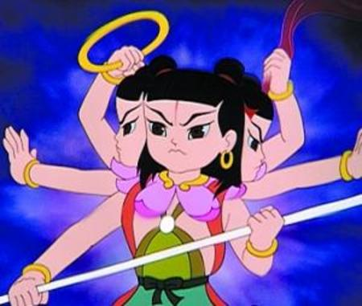 |  | 动作id | 动作名称 | 动作类型 | 动作/特效描述 | 动画文件名 | 动画帧数 | 开始工作时间 |  | 预计完成时间 |  | 实际完成时间
 |  |  |  |  |  |  |  |  |  |  | idle | 站立 | 动作 | 踩着风火轮，无特殊需求。 | nezha
优先级 | 攻击属性 | 攻击距离 |  | 性别 |  | 年龄 |  | 正或邪 |  |  | walk | 移动 | 动作 | 踩着风火轮前进，风火轮有轻微尾迹效果。
高 | 物理系 | 近战 |  | 男 |  | 孩童 |  | 纯洁的 |  |  | attacked | 被击打 | 动作 | 无特殊需求。
 |  |  |  |  |  |  |  |  |  |  | die | 死亡 | 动作 | 向前趴倒。风火轮掉在地上熄灭。
身高 | 体态 | 气质 |  |  |  |  |  |  |  |  | spell | 引导 | 动作 | 变成三头六臂的样子。招数完结后恢复正常。
矮 | 男性一般 | 勇敢、冒失 |  |  |  |  |  |  |  |  | attack | 普通攻击 | 动作
 |  |  |  |  |  |  |  |  |  |  | skillAttack1 | 必杀技1 | 动作
 |  |  |  |  |  |  |  |  |  |  | skillAttack2 | 必杀技2 | 动作
角色描述 |  |  |  |  |  |  |  |  |  |  | skillAttack3 | 必杀技3 | 动作
参考《哪吒闹海》中形象。
 |  |  |  |  |  |  |  |  |  |  | win | 胜利 | 动作 | 高抛起乾坤圈，一个后空翻后扬手接住。

武器 |  | 移动 |  |  |  | 普通攻击
一手长枪、一手乾坤圈。 |  | 踩着风火轮前进，风火轮有轻微尾迹效果。 |  |  |  |  |  |  | 三头六臂形象。参考哪吒闹海的老版本动画

技能

 |  |  |  |  |  |  |  |  | 普通攻击时，枪头虚化的样子参考图。也可参考春丽百裂腿或类似效果——武器前端虚化+发光+重影效果，显得像连续击打了很多次。

1 |  | 2 |  |  |  | 3

back
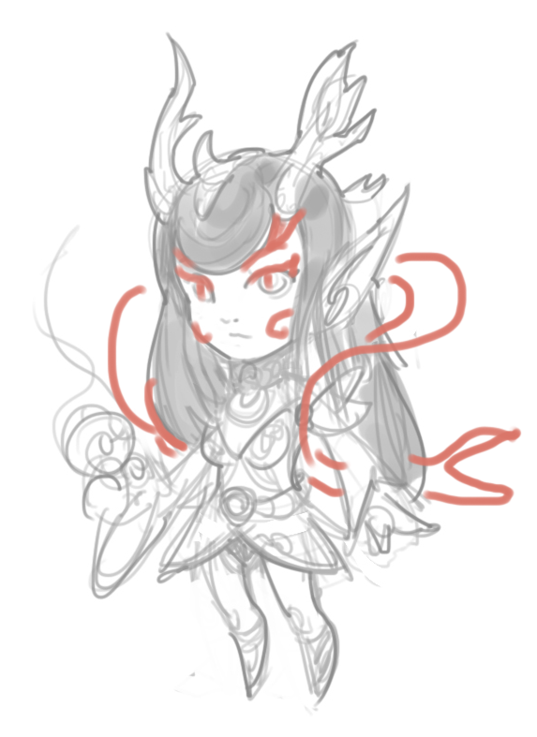
id | 125 |  | 名称 |  | 小龙女 |  |  |  | 参考图 |  | 动作
 |  |  |  |  |  |  |  |  |  | 根据原线稿增加飘带等元素。可设计造型与水系有关的手持武器。 | 动作id | 动作名称 | 动作类型 | 动作/特效描述 | 动画文件名 | 动画帧数 | 开始工作时间 |  | 预计完成时间 |  | 实际完成时间
 |  |  |  |  |  |  |  |  |  |  | idle | 站立 | 动作 | 站立，无特殊要求。 | xln
优先级 | 攻击属性 | 攻击距离 |  | 性别 |  | 年龄 |  | 正或邪 |  |  | walk | 移动 | 动作 | 正常步行。
高 | 法术系 | 远程 |  | 女 |  | 青年 |  | 纯洁的 |  |  | attacked | 被击打 | 动作 | 无特殊要求。
 |  |  |  |  |  |  |  |  |  |  | die | 死亡 | 动作 | 无特殊要求，可自行设计。跪姿或向前趴倒均可。
身高 | 体态 | 气质 |  |  |  |  |  |  |  |  | spell | 引导 | 动作 | 角色身体被一条白色游龙缠绕
中等 | 女性一般 | 活泼可爱 |  |  |  |  |  |  |  |  | attack | 普通攻击 | 动作
 |  |  |  |  |  |  |  |  |  |  | skillAttack1 | 必杀技1 | 动作
 |  |  |  |  |  |  |  |  |  |  | skillAttack2 | 必杀技2 | 动作
角色描述 |  |  |  |  |  |  |  |  |  |  | skillAttack3 | 必杀技3 | 动作
参考《春光灿烂猪八戒》中角色形象，头上有小的龙角，可在手腕、鞋子加上若干龙鳞元素，凸显人物属性。 |  |  |  |  |  |  |  |  |  |  | win | 胜利 | 动作 | 跳跃庆祝，做出活泼可爱的感觉。

武器 |  | 移动 |  |  |  | 普通攻击
徒手法系人物。可设计造型与水系有关的手持武器。 |  | 正常步行。

技能

1 |  | 2 |  |  |  | 3

back
id | 120 |  | 名称 |  | 瘸狐狸 |  |  |  | 参考图 |  | 动作
 |  |  |  |  |  |  |  |  | 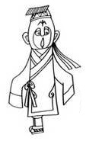 白面小僵尸形象，参考面部图。 眼睛会乱转，建议设计成斗鸡眼。 书生帽带长飘带，上身长衫，有水袖，手基本不露出来。只有一条腿，僵尸一样跳着前进。 |  | 动作id | 动作名称 | 动作类型 | 动作/特效描述 | 动画文件名 | 动画帧数 | 开始工作时间 |  | 预计完成时间 |  | 实际完成时间
 |  |  |  |  |  |  |  |  |  |  | idle | 站立 | 动作 | 单腿站立，见参考图。 | fox1
优先级 | 攻击属性 | 攻击距离 |  | 性别 |  | 年龄 |  | 正或邪 |  |  | walk | 移动 | 动作 | 只有一条腿，僵尸一样跳着前进。
高 | 物理系 | 近战 |  | 男 |  | 青年 |  | 黑化的 |  |  | attacked | 被击打 | 动作 | 无特殊需求，请根据角色特性自行创作。
 |  |  |  |  |  |  |  |  |  |  | die | 死亡 | 动作 | 一团烟雾炸开，地上留下一只死狐狸（白脸）。
身高 | 体态 | 气质 |  |  |  |  |  |  |  |  | spell | 引导 | 动作 | 甩动衣袖，癫狂状。美工可适当发挥。
中等 | 男性一般 | 白痴、娘炮、弱智 |  |  |  |  |  |  |  |  | attack | 普通攻击 | 动作
 |  |  |  |  |  |  |  |  |  |  | skillAttack1 | 必杀技1 | 动作
 |  |  |  |  |  |  |  |  |  |  | skillAttack2 | 必杀技2 | 动作
角色描述 |  |  |  |  |  |  |  |  |  |  | skillAttack3 | 必杀技3 | 动作
参考《天书奇谭》中瘸狐狸的形象。 |  |  |  |  |  |  |  |  |  |  | win | 胜利 | 动作 | 可自行设计，犯傻的动作即可。

武器 |  | 移动 |  |  |  | 普通攻击
手拿一个纸扇子 |  | 只有一条腿，僵尸一样跳着前进。

技能

1 |  | 2 |  |  |  | 3

